Presentación
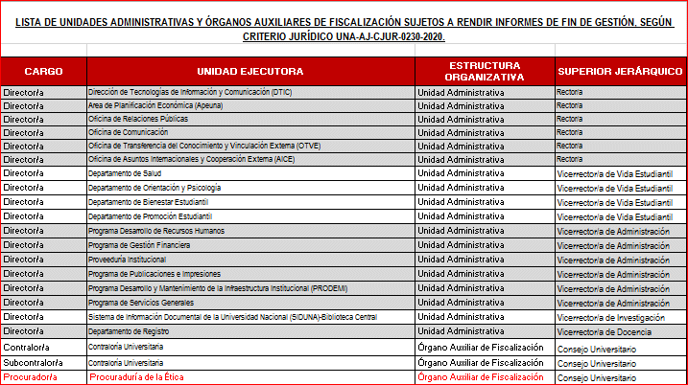
 |  |  |  |  |  | UNA-VADM-PR-007-FO-019
PRESENTACIÓN INFORME FIN DE GESTIÓN

DATOS GENERALES DEL INFORME
N° informe |  | Fecha del informe | Período del informe
 |  |  | Desde |  |  | Hasta
DATOS DEL DESTINATARIO
Nombre del destinatario |  |  | Cargo |  |  | Unidad ejecutora

DATOS DE LA/S PERSONA/S FUNCIONARIA/S QUE RINDE/N EL INFORME
Nombre |  |  | Primer apellido |  |  | Segundo apellido |  | Cédula

Puesto |  |  |  | Unidad ejecutora

Nombramiento por elección (marque con X) |  |  |  | Período del nombramiento
SÍ |  | NO |  | Desde |  |  | Hasta

Nombre |  |  | Primer apellido |  |  | Segundo apellido |  | Cédula

Puesto |  |  |  | Unidad ejecutora

Nombramiento por elección (marque con X) |  |  |  | Período del nombramiento
SÍ |  | NO |  | Desde |  |  | Hasta

INFORMES DE RENDICIÓN DE CUENTAS O MEMORIAS ANUALES REMITIDAS
Período I |  | No. oficio | Fecha | Período II |  |  | No. oficio | Fecha

Período III |  | No. oficio | Fecha | Período IV |  |  | No. oficio | Fecha

CONTROL DE LOS FORMULARIOS PRESENTADOS (marque con X)
NOMBRE DEL FORMULARIO |  |  |  | SÍ | NO | N/A | OBSERVACIONES
I. A. UNA-VADM-PR-007-FO-022 Resultados de la planificación operativa - estratégica (exclusivo para los puestos: Rectoría, Rectoría Adjunta, vicerrectorías, decanaturas de facultades, centros y sedes regionales, direcciones de unidades académicas y sección regional, y direcciones de instancias administrativas).
I. B. UNA-VADM-PR-007-FO-023 Resultados de la planificación operativa - estratégica (exclusivo para los puestos: miembros individuales del Consejo Universitario, presidencias de órganos desconcentrados, Procurador/a de la Ética, Contralor/a y Subcontralor/a Universitario/a).
II. A. UNA-VADM-PR-007-FO-005 Estado de la gestión de los recursos financieros asignados a la Universidad Nacional.
II. B. UNA-VADM-PR-007-FO-006 Estado de la gestión de los recursos financieros asignados en Fundauna.
III. UNA-VADM-PR-007-FO-007 Estado actualizado de las actividades generadas por la implementación de los subprocesos del Sistema de Mejoramiento Continuo de la Gestión (SEVRI y Autoevaluación).
IV. UNA-VADM-PR-007-FO-008 Estado actualizado de cumplimiento de disposiciones de la Contraloría General de la República o derivadas de recomendaciones de la Contraloría Universitaria u órganos de control o tutela externa.
V. UNA-VADM-PR-007-FO-009 Resumen de las peticiones de información recibidas durante la gestión.
VI. UNA-VADM-PR-007-FO-017 Créditos asumidos, modificaciones salariales, procesos o demandas judiciales y viajes realizados por jerarcas institucionales (exclusivo para el (la) Rector (a)).
VII. UNA-VADM-PR-007-FORM-011 Estado de los procesos judiciales en trámite (no aplica a la Rectoría ya que la información se incluye en el formulario UNA-VADM-PR-007-FO-017).
VIII. UNA-VADM-PR-007-FO-015 Asuntos pendientes más relevantes sujetos a seguimiento de la persona sucesora.
IX. UNA-VADM-PR-007-FO-020 Liquidación y cierre de procesos contables de la Universidad Nacional y Fundauna. (En el caso de las personas que rinden cuentas ante una asamblea, este formulario se deberá anexar al informe completo a más tardar el último día hábil de labores, para que la unidad pueda operacionalizar la gestión entre el período en que realiza la presentación oral y la entrega del informe completo por escrito al final de la gestión).
Anexo al formulario UNA-VADM-PR-007-FO-020, el cual corresponde al siguiente comprobante: 1. Solicitud de exclusión en registros de firmas y códigos de acceso a sistemas de información institucional u otros módulos o aplicaciones dirigido a las siguientes instancias universitarias: DTIC (CGI-CGT), Sección de Tesorería del PGF, Programa Desarrollo de Recursos Humanos, Programa de Servicios Generales (Sección de Transporte Institucional, Sección de Seguridad Institucional, Sección de Documentación y Archivo), Apeuna, Programa de Publicaciones e Impresiones, Departamento de Registro, Proveeduría Institucional, Vicerrectoría de Investigación (Sistema de Información Académica-SIA), Departamento de Bienestar Estudiantil, Junta de Becas y Fundauna. Ver inventario al final del formulario.
X. UNA-VADM-PR-007-FO-021 Recomendaciones u observaciones generales y cambios en el entorno.
Anexos. 1. En el caso del (de la) director (a) de unidad académica y sección regional; decano (a) de facultad, centro y sede; y rector (a), al momento de presentar el informe a la respectiva asamblea deberá anexar la constancia (paz y salvo) y/o certificaciòn de los estados contables y presupuestarios, incluyendo los traslados de activos que tuvo asignados bajo su responsabilidad para el ejercicio de su cargo, según el siguiente detalle: a) Para activos adquiridos por la UNA: constancia (paz y salvo) emitida por el PGF. b) Para activos adquiridos por la Fundauna: certificación extendida por la Fundauna, la cual deberá solicitarse al correo electrónico fundauna@una.cr. 2. En los demás casos, ambos documentos probatorios los deberán anexar al informe que se entrega a más tardar el último día hábil de labores.
Control de recibido de las instancias destinatarias del informe de fin de gestión (únicamente en el caso de entrega de documentos físicos)
Recibido | Asamblea respectiva |  | Superior (a) jerárquico (a) | Sucesor (a) |  | Programa Desarrollo de Recursos Humanos |  | Centro de Gestión Tecnológica-CGT
Firma: |  |  |  |  |  |  |  | Adjuntar documento probatorio de confirmación de entrega del informe de fin de gestión para su publicación.
Fecha:
*Observaciones En caso de que la persona funcionaria sujeta a rendir este informe cuente con firma digital y su instancia ejecutora tenga implementado el sistema AGDe, deberá generar el informe completo en formato PDF, firmar únicamente al final de este formulario y entregar el informe en formato digital a todas las instancias destinatarias en dicho sistema, sin embargo, si su instancia ejecutora no tiene implementado el sistema, podrá remitirlo a los correos electrónicos institucionales dispuestos al efecto, para poder validar el cumplimiento de la presentación. En caso de que no cuente con firma digital, deberá entregarlo de forma física con las firmas respectivas (firma rúbrica manuscrita en cada uno de los formularios) a las instancias destinatarias correspondientes, que se detallan a continuación según el cargo que ocupa: 1. Miembros del Consejo Universitario: original a la presidencia del Consejo Universitario; copia a la Asamblea de Representantes (en la figura de la dirección administrativa de los tres órganos colegiados, según el artículo 57 del Reglamento de la Asamblea de Representantes), Programa Desarrollo de Recursos Humanos y Centro de Gestión Tecnológica. 2. Rector (a): original a la Asamblea de Representantes (en la figura de la dirección administrativa de los tres órganos colegiados, según el artículo 57 del Reglamento de la Asamblea de Representantes); copias a la presidencia del Consejo Universitario, persona sucesora, Programa Desarrollo de Recursos Humanos y Centro de Gestión Tecnológica. 3. Rector (a) Adjunto (a) y vicerrectores (as): original al (a la) rector (a); copias a la persona sucesora, Programa Desarrollo de Recursos Humanos y Centro de Gestión Tecnológica. 4. Decanos (as) de facultades, centros y sedes: original a la asamblea de facultad, centro o sede; copias a Rectoría, persona sucesora, Programa Desarrollo de Recursos Humanos y Centro de Gestión Tecnológica. 5. Directores (as) de unidades académicas: original a la asamblea de uni
Notas aclaratorias: 1. Si al momento de la entrega del informe no hay persona sucesora nombrada, basta con la firma de entrega de la persona superior jerárquica, sin embargo, la instancia ejecutora deberá comprometerse a entregar la copia a la persona sucesora una vez que esté nombrada y comunicar al PDRH el cumplimiento de este requisito. 2. Este informe no le aplica al Consejo Universitario ni al Consaca como órganos colegiados.

